alle
Ergebnisliste Castingsport - Frühjahrturnier für Jedermann, Stadion Buschallee am 22. April 2018

Name | Vorname | Verein | Klasse | Fliege Ziel | Fliege Weit Einhand |  |  | Präzision | Gewicht Ziel | Gewicht Weit 7,5 g |  | Dreikampf | Fünfkampf
 |  |  |  |  | 1. Wurf | 2. Wurf | gesamt |  |  | m | Punkte |  |  | Pl.
Wagner | Frank | SC Borussia Friedr. | LM | 95 | 54.26 | 53.68 | 107.94 | 90 | 80 | 57.16 | 85.740 | 255.740 | 458.680 | 1
Gath | Benjamin | SC Borussia Friedr. | LM | 90 | 42.91 | 42.27 | 85.18 | 92 | 75 | 68.21 | 102.315 | 269.315 | 444.495 | 2
Schulz | Steffen | AF Hohenschönhausen | LM | 75 | 45.05 | 43.30 | 88.35 | 92 | 75 | 66.67 | 100.005 | 267.005 | 430.355 | 3

Behlert | Detlef | AF Wendenschloss | S | 70 | 45.42 | 44.83 | 90.25 | 86 | 90 | 56.98 | 85.470 | 261.470 | 421.720 | 1
Reiß | Manfred | OG Hessenwinkel | S | 75 | 33.38 | 32.78 | 66.16 | 96 | 90 | 55.63 | 83.445 | 269.445 | 410.605 | 2
Oelke | Heinz | SC Borussia Friedr. | S | 75 | 45.66 | 45.49 | 91.15 | 84 | 65 | 52.93 | 79.395 | 228.395 | 394.545 | 3
Heine | Jens | AF Hohenschönhausen | S | 55 | 47.53 | 44.32 | 91.85 | 76 | 80 | 53.13 | 79.695 | 235.695 | 382.545 | 4
Schulz | Christoph | AF Hohenschönhausen | S | 20 | 39.83 | 37.67 | 77.50 | 86 | 85 | 57.30 | 85.950 | 256.950 | 354.450 | 5
Geisler | Jürgen | SC Borussia Friedr. | S | 75 | 34.51 | 33.64 | 68.15 | 70 | 45 | 42.59 | 63.885 | 178.885 | 322.035 | 6

Zimmermann | Britta | SC Borussia Friedr. | LD | 85 | 35.38 | 34.22 | 69.60 | 78 | 65 | 0.00 | 0.000 | 143.000 | 297.600 | 1
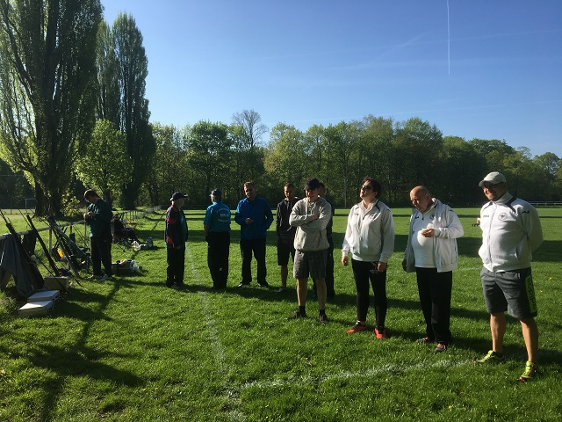

 |  |  |  |  |  |  |  |  |  | Ausschreibung wurde durch DAFV genehmigt"
 |  |  |  |  |  |  |  |  |  | Nr.: 08 /2018 gez.: Wolfgang Feige-Lorenz
 |  |  |  |  |  |  |  |  |  | DAFV Castingreferent

